报价表
汕头职业技术学院院本部干部荣休和优秀校友宣传品项目询价表

序号 | 服务名称 | 测量尺寸 （宽×高） | 数量 （块） | 单价（元） | 总价（元） | 材质 | 造型 | 备注
1 | 铁制烤漆宣传品 | 140cm（长）×190cm（高，含土层50cm）×5cm（厚） | 13 |  |  | 铁板 | 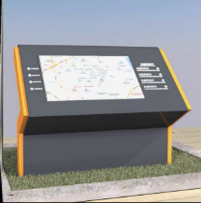 | 高度190cm（含土层50cm铁管，地面部分为50cm+30cm+60cm）； 内结构为10cm*10cm方管构成； 喷漆＋烤汽车漆，特殊调漆； 版式确定后工期15天，送到指定位置安装；可自行配色
2 | 铁制烤漆宣传品 | 445cm（长）×130cm（高）×15cm（厚） | 1 |  |  | 铁板 | 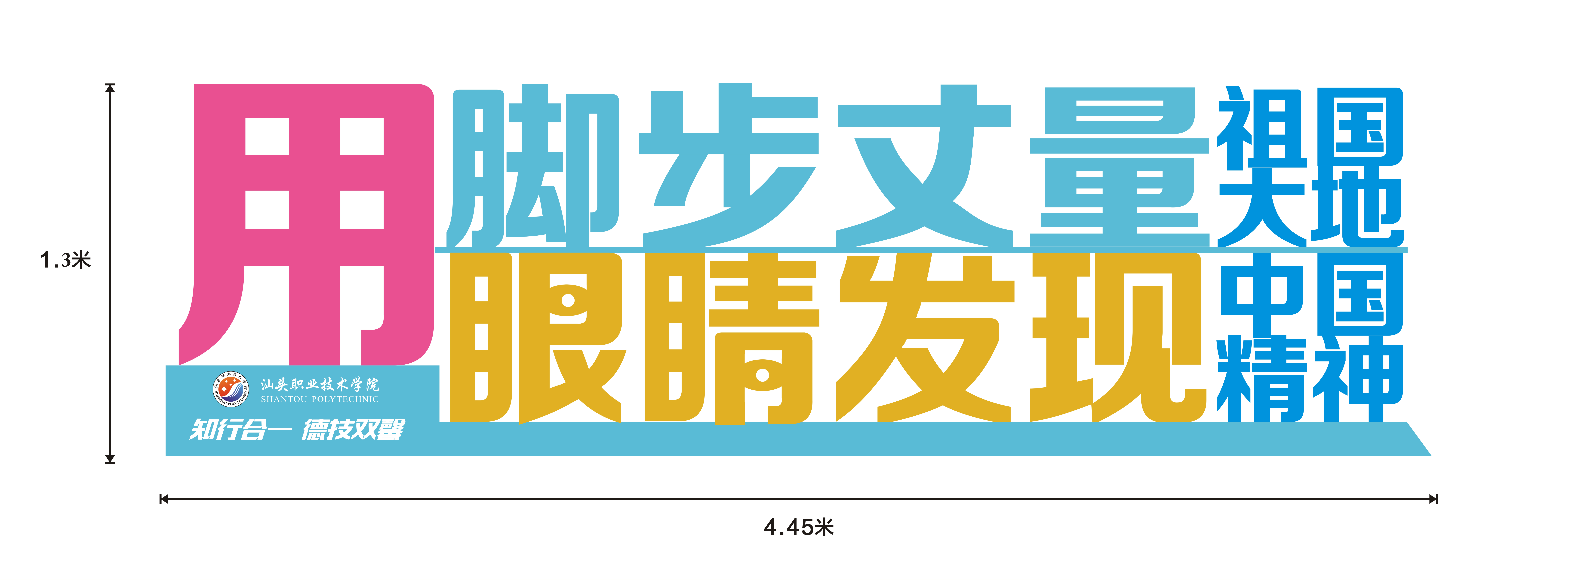 | 底座加宽至40cm，内结构40*20方管； 精工大字线切割工艺，大字厚度15cm，小字厚为8cm； 内结构为方管，喷漆＋烤汽车漆，特殊调漆；字体不按图形，自行配色
3 | PVC板材 | 140cm（长）×60cm（宽）） | 13 |  |  | PVC+UV喷印 |  | 铁板UV喷印或者另加PVC板喷印，可自行配色
4 | 设计费用 | —— |  |  |  | —— | ——
5 | 安装费用 | —— |  |  |  | —— | ——
6 | 运输费用 | —— |  |  |  | —— | ——
7 | 合计（人民币）

